Transfer fracties (TFW)
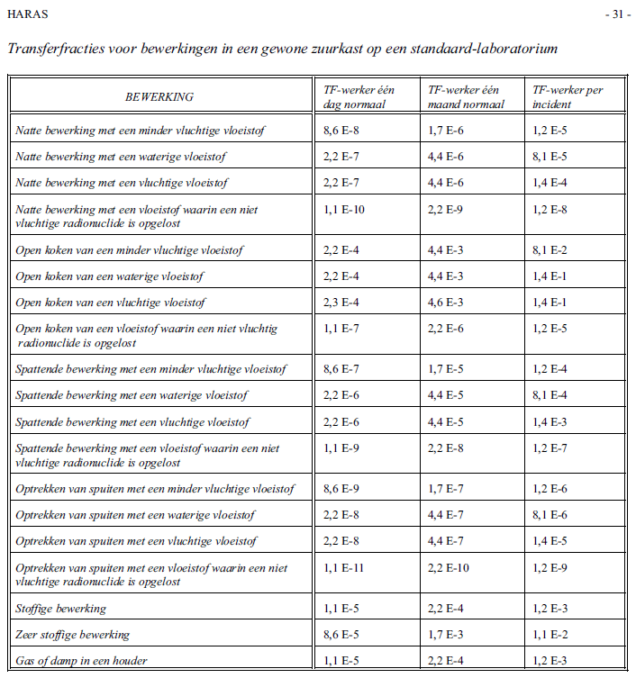
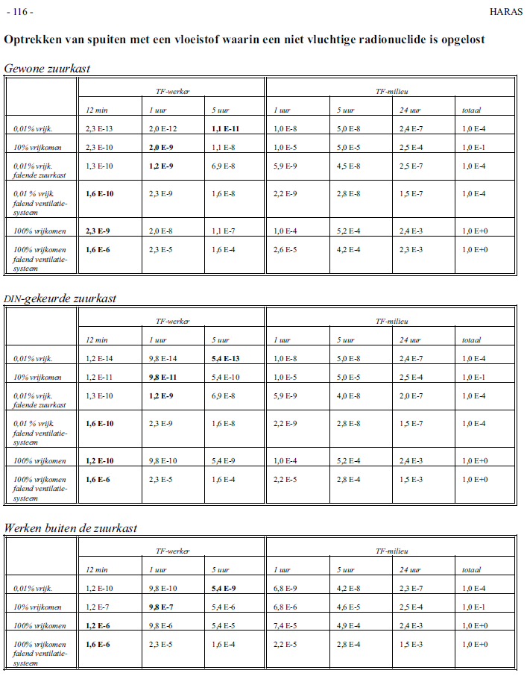
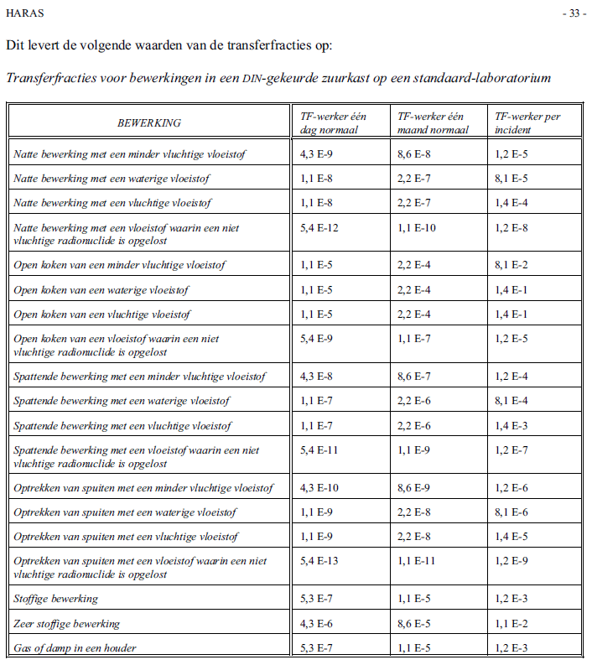
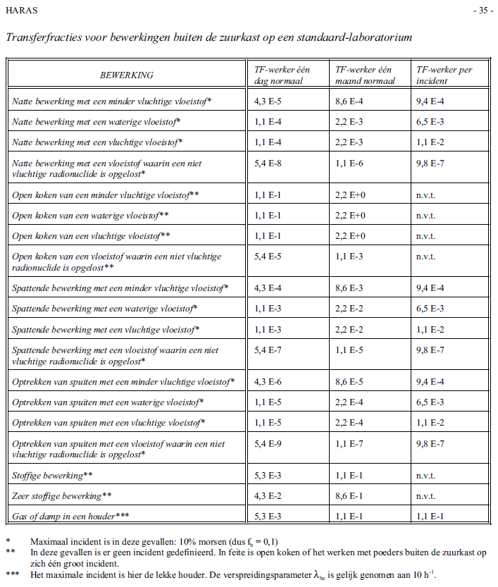
Samenvatting HARAS tabellen: Inhalatie TFW's | Bron: HARAS p.33 |  | Bron: HARAS p.35
 | C-laboratorium |  | Toedienruimte / Meetkamer
 | LAF-kast (DIN-keuring) |  | Ruimte ventilatie
Bewerking | TF-werker per dag (5 uur) | TF-werker incident (1 uur) | TF-werker per dag (5 uur) | TF-werker incident (1 uur)
Natte bewerking met een minder vluchtige vloeistof | 4.30E-09 | 1.20E-05 | 4.30E-05 | 9.40E-04
Natte bewerking met een waterige vloeistof | 1.10E-08 | 8.10E-05 | 1.10E-04 | 6.50E-03
Natte bewerking met een vluchtige vloeistof | 1.10E-08 | 1.40E-04 | 1.10E-04 | 1.10E-02
Natte bewerking met een vloeistof waarin een niet vluchtig radionuclide is opgelost | 5.40E-12 | 1.20E-08 | 5.40E-08 | 9.80E-07
Open koken van een minder vluchtige vloeistof | 1.10E-05 | 8.10E-02 | 1.10E-01 | n.v.t.
Open koken van een waterige vloeistof | 1.10E-05 | 1.40E-01 | 1.10E-01 | n.v.t.
Open koken van een vluchtige vloeistof | 1.10E-05 | 1.40E-01 | 1.10E-01 | n.v.t.
Open koken van een vloeistof waarin een niet vluchtige radionuclide is opgelost | 5.40E-09 | 1.20E-05 | 5.40E-05 | n.v.t.
Spattende bewerking met een minder vluchtige vloeistof | 4.30E-08 | 1.20E-04 | 4.30E-04 | 9.40E-04
Spattende bewerking met een waterige vloeistof | 1.10E-07 | 8.10E-04 | 1.10E-03 | 6.50E-03
Spattende bewerking met een vluchtige vloeistof | 1.10E-07 | 1.40E-03 | 1.10E-03 | 1.10E-02
Spattende bewerking met een vloeistof waarin een niet vluchtig radionuclide is opgelost | 5.40E-11 | 1.20E-07 | 5.40E-07 | 9.80E-07
Optrekken van spuiten met een minder vluchtige vloeistof | 4.30E-10 | 1.20E-06 | 4.30E-06 | 9.40E-04
Optrekken van spuiten met een waterige vloeistof | 1.10E-09 | 8.10E-06 | 1.10E-05 | 6.50E-03
Optrekken van spuiten met een vluchtige vloeistof | 1.10E-09 | 1.40E-05 | 1.10E-05 | 1.10E-02
Optrekken van spuiten met een vloeistof waarin een niet vluchtig radionuclide is opgelost | 5.40E-13 | 1.20E-09 | 5.40E-09 | 9.80E-07
0,01% vrijkomend | 5.40E-13 | 9.80E-14 | 5.40E-09 | 9.80E-10 | Bron: HARAS Bijlage J
10% vrijkomend | 5.40E-10 | 9.80E-11 | 5.40E-06 | 9.80E-07
0,01% vrijkomend, falende zuurkast | 6.90E-08 | 1.20E-09
0,01% vrijkomend, falend ventilatiesysteem | 1.60E-08 | 2.30E-09
100% vrijkomend | 5.40E-09 | 9.80E-10 | 5.40E-05 | 9.80E-06
100% vrijkomend, falend ventilatiesysteem | 1.60E-04 | 2.30E-05 | 1.60E-04 | 2.30E-05
Stoffige bewerking | 5.30E-07 | 1.20E-03 | 5.30E-03 | n.v.t.
Zeer stoffige bewerking | 4.30E-06 | 1.10E-02 | 4.30E-02 | n.v.t.
Gas of damp in een houder | 5.30E-07 | 1.20E-03 | 5.30E-03 | 1.10E-01

HARAS Hoofdstuk 5: AFSCHATTING VAN ANDERE BESMETTINGSPADEN
Ingestie-incident versie 1: 10% van de gehanteerde activiteit wordt gemorst, waarvan 1 – 10% aan de handen komt, en 1 – 10% hiervan niet wordt afgeveegd. Hiervan komt een fractie van 0.1 – 1% in de mond. De TFW bedraagt hierbij 10-5 - 10-8. | Bron: HARAS p. 39
Ingestie-incident versie 2: Spattende bewerking waarbij 1% van de gehanteerde activiteit vrijkomt, waarvan 1 – 10% aan de handen komt, en 1 – 10% hiervan niet wordt afgeveegd. Hiervan komt een fractie van 0.1 – 1% in de mond. De TFW bedraagt hierbij 10-6 - 10-9.
Prik-incident: Circa 1% van de activiteit bevindt zich in de naald van een spuit (stalen gedeelte). Hiervan wordt circa 1 - 10% aan de medewerker overgedragen. De TFW bedraagt hierbij 10-3 - 10-4. | Bron: HARAS p. 40
Huidbesmetting versie 1: 10% van de gehanteerde activiteit wordt gemorst, hiervan komt 0.01 – 1 % op de huid terecht (verspreid over 10 cm2). De TFW bedraagt hierbij 10-4 - 10-6 (per cm2 huid) | Bron: HARAS p. 41
Huidbesmetting versie 2: Spattende bewerking waarbij 1% van de gehanteerde activiteit vrijkomt, hiervan komt 0.01 – 1 % op de huid terecht (verspreid over 10 cm2). De TFW bedraagt hierbij 10-5 - 10-7 (per cm2 huid)

Bron: HARAS, Beschrijving en resultaten van een analysemethode voor risico-evaluatie van het werken met open radioactieve stoffen. Klaver T , Huyskens Chr J en Franken Y, SBD-TU/e rapport nr. 14092, Technische Universiteit Eindhoven (1997)

Hoofdstuk 4: HARAS-BEREKENINGEN VOOR BEWERKINGEN OP STANDAARD-LABORATORIA |  |  | Bijlage J: DE TRANSFERFRACTIES VOOR HET STANDAARD LABORATORIUM (voorbeelden)

Transmissie door Lood
Transmissie berekening m.b.v. Smith & Stabin, 2012

Transmissie door lood: Sr-89, I-124, Mo-99 en Ga-68
Transmissie | 1 | 0.5 | 0.25 | 0.1 | 0.01 | 0.001
Sr-89 | 0 | 12 |  | 35
I-124 | 0 | 7.2 | 15.9 | 30.5 | 76.5 | 124
Mo-99/Tc-99(m) | 0 | 5.83 | 13.7 | 23.4 | 46.8 | 69.5
Ga-68 | 0 | 5.12 | 9.84 | 16 | 33.8 | 61.7
Rb-81/Kr-81(m) | 0 | 4.96 | 9.69 | 16.2 | 37.9 | 71.6
F-18 | 0 | 4.95 | 9.46 | 15.1 | 28.9 | 42.5
I-131 | 0 | 2.74 | 5.59 | 9.93 | 25.9 | 45.3
Ra-223 | 0 | 0.69 | 1.92 | 4.22 | 12.2 | 23.8
Kr-81m | 0 | 0.675 | 1.22 | 1.93 | 3.68 | 5.43
In-111 | 0 | 0.257 | 0.95 | 1.96 | 4.82 | 7.77
Tc-99m | 0 | 0.234 | 0.535 | 0.905 | 1.8 | 2.7
Sm-153 | 0 | 0.0876 | 0.204 | 0.432 | 1.67 | 17.6
I-123 | 0 | 0.0667 | 0.442 | 1.12 | 11.1 | 27.1

